SPO 26.03.2024
Проблемы с ПО от 26.03.2024
№ | Описание | Статутс
1 | Поправить в названии стадий слово СОЛЕНОГО на СОЛЕВОГО (стадии ЗАПОЛЕНИЕ СОЛЕВОГО БАКА и ЗАСОС СОЛЕВОГО РАСТВОРА И МЕДЛЕННАЯ ОТМЫВКА | Солевого исправлено. Запись в 2 строчки потребует еще времени
2 | При окончании промывки не появляется кнопка ПРОМЫВКА, а остается на экране кнопка СЛЕДУЮЩАЯ | Исправлено
3 | После настройки стадий в любом типе промывки клапан сразу начинает промывку по этим стадиям но проходит их быстро - за пару секунд. | Исправлено
4 | Убрать непонятные символы справа от времени | Исправлено | 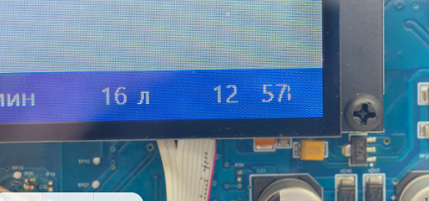
5 | Сделать возможным ввод 0 в длительности стадий (фактически пропустить стадию). Сейчас при попытке ввода 0 встает 255 что так же неправильно. | Исправлено
6 | кнопка СОХРАНИТЬ наехала на часы - сместить кнопку левее | Исправлено | 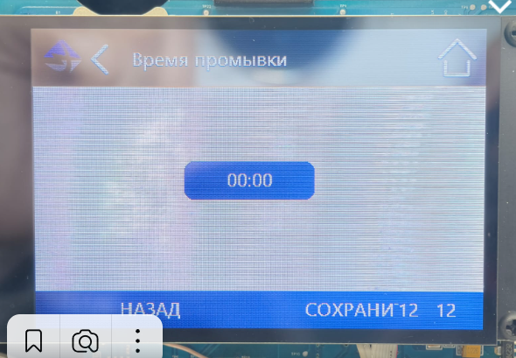
7 | При вводе 0 в поле оставшееся время до начала промывки отображается NaN. И сам алгоритм вывода клапана на промывку не срабатывает в положенное ВРЕМЯ ПРОМЫВКИ когда оставшееся время до начала промывки станет 0 ч | NaN означает что данная промывка еще ни разу не запускалась и планировщик не "взведен". Поэтому первая промывка должна запускаться вручнную с основного экрана | 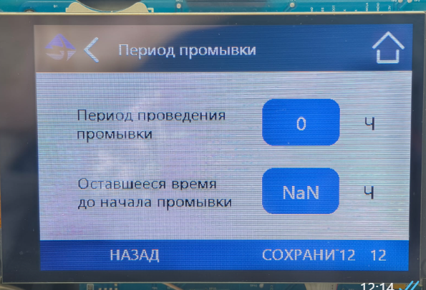
8 | Сделать оформление выбора по всему меню единообразно - галочкой рядом с полем (как в подменю ТИП ФИЛЬТРА) или выделением самого поля (как в фигме отрисовано). С галочкой понятнее может быть, но хватит ли места для этого квадратика для всех вариантов меню?! | Поправлю в следующей версии. Но галочка нужна | 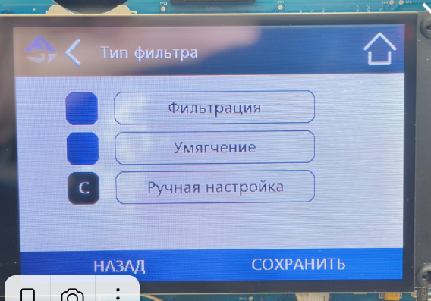 | 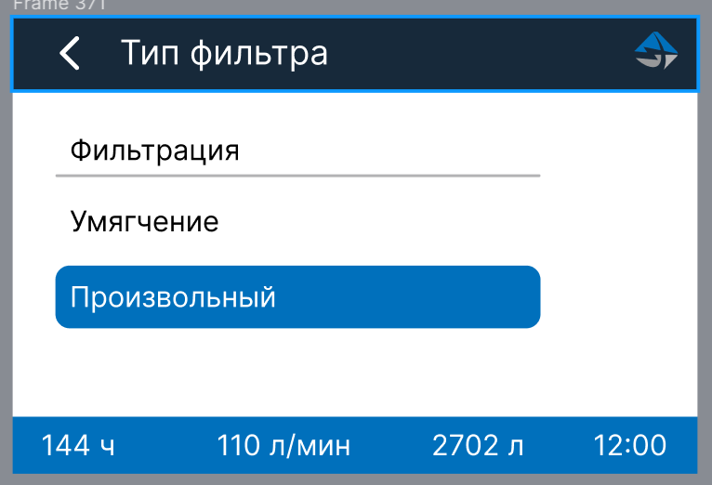
9 | Сместить значок фирмы в левый угол экрана (он там и так находится во всех подменю настройек) | Исправлено | 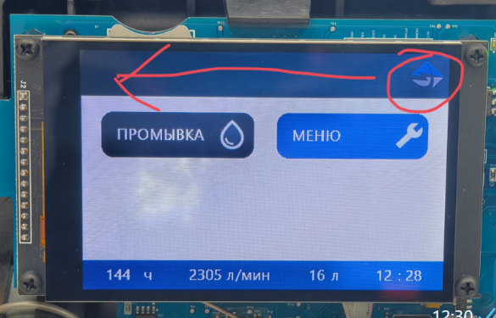
10 | Длитльность (время) стадий промывки нужно увеличить на порядок. Максимально не 99:00, а 999:00. | Исправлено | 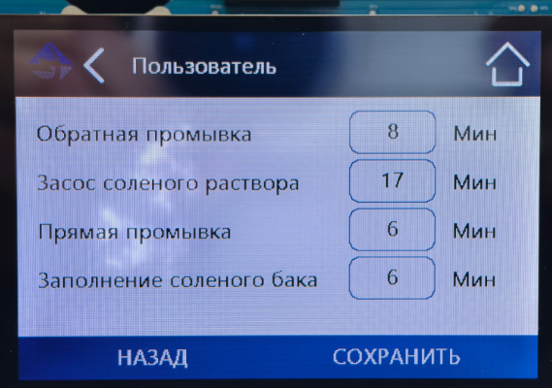
11 | Контроллер крутит мотор не в ту сторону при начале промывки после пропадания питания. | Восстанавливает положение до пропадания питания
12 | Нет аварий по мотору когда он не подключен. Наверно еще не сделали… | Исправлено
13 | Пропало название стадии ОБРАТНАЯ ПРОМЫВКА спустя много циклов промывки
14 | При смене параметра ТИП ФИЛЬТРА, без изменения или простого сохранения длительности стадий, контролер уводит поршень в какое-то непонятное положение (иногда в крайнее задвинутое положени). И больше ничего не происходит. И кнопка ПРОМЫВКА не работает. | Исправлено
15 | При выборе стадий в РУЧНАЯ НАСТРОЙКА больше 4х не появляется скроллинг стадий - стадии после 4ой нельзя никак настроить или посмотреть. Точнее больше 4х стадий не запоминает клапан. 4 стадии мало. Надо до | Устраню в следующей версии
16 | Иногда при ручном переключение стадий промывки (кнопкой СЛЕДУЮЩАЯ) вместо текущего времени выскакивает какое-то другое время. | Исправлено | 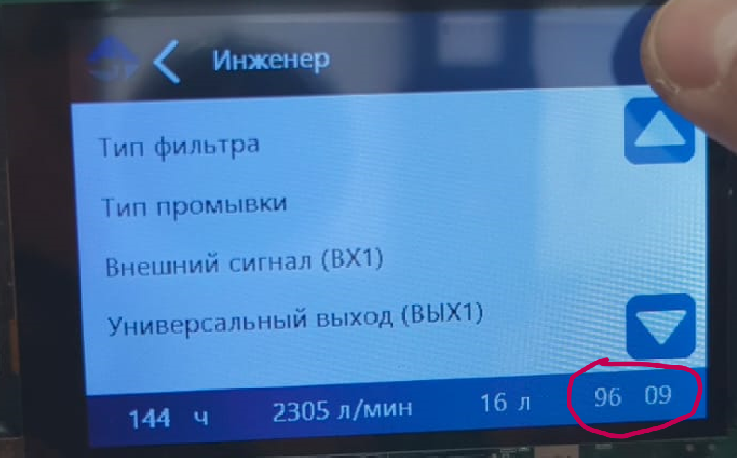
17 | Название выходов должно хоть как-то совпадать друг с другом. На плате указаны RELAY AC и RELAY DC, а в HMI ВЫХ1 и ВЫХ2. Сделать обозначения на плате на русском согласно таблицы обозначения портов) | Учтем в новой ревизии платы
18 | Не сохраняется время при отключении питания с установленной батарейкой. Возможно проблема в больших площадках под припайку скобы держащей батарейку - есть наплывы припоя и вероятно есть КЗ | Исправлено | 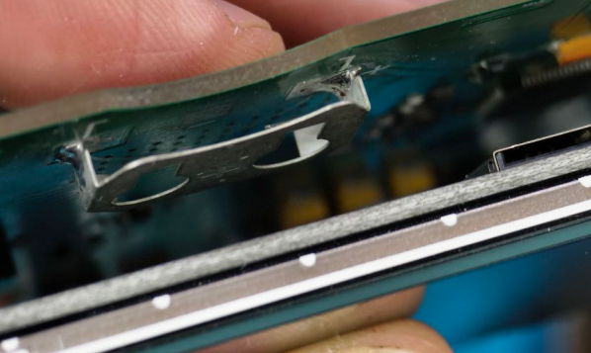
19 | Необходимо уменьшить время подачи питания на двигатель при позиционировании (при подаче питания) штока когда он максимально выдвинут. Сейчас стоит 5 сек задержка. Надо сократить до 0,5 - 1,0 сек. | Исправлено
20
21
22

